ПЛАТА
В "Сервисах" сделать вкладку "Расчет платы за пользование"
 |  |  |  |  |  |  |  |  |  |  |  |  | Род вагона для данного выбора
 |  |  |  |  |  |  |  |  |  |  |  |  | id | abbr_ru | genus_ru
Справочник операторов |  |  | Найти | ЦТЛ |  | Род вагона |  |  | Найти | ц |  |  | 13 | КР | Крытый вагон
Оператор (аббр) | Оператор полное название | Выбор |  | поиск по буквам |  | Род (аббр) | Род полное название | Выбор |  | поиск по буквам |  |  | 18 | ПЛ | Платформа
ЦТЛ | Центр Транспортной Логистики | V |  |  |  | ЦССН | Цистерны для светлого налива | V |  |  |  |  | 22 | ПВ | Полувагон
ЦТЛ | филиал "ЦТЛ" ПАО "Укрзализныця | V | бегунок |  |  | ЦСТН | Цистерны для темного налива | V |  | возможность выбрать несколько позиций |  |  | 23 | ПВК | Полувагон с крышей
 |  |  |  |  |  | ЦХМ | Цистерны для химических грузов | V | бегунок |  |  |  | 2 | ЦССН | Цистерны для светлого налива
 |  | очистить | кнопка для очистки выбора |  |  | ЦНН | Цистерны нефтеналивные инвентарного парка | V |  |  |  |  | 3 | ЦСТН | Цистерны для темного налива
 |  |  |  |  |  | ЦС | Цистерна | V |  |  |  |  | 4 | ЦХМ | Цистерны для химических грузов
 |  |  |  |  |  |  |  | очистить | кнопка для очистки выбора |  |  |  | 5 | ЦНН | Цистерны нефтеналивные инвентарного парка
 |  |  |  |  |  |  |  |  |  |  |  |  | 35 | ЦС | Цистерна
УСЛОВИЯ РАСЧЕТА |  |  |  |  |  |  |  |  |  |  |  |  | 20 | ПЛЛ | Платформа листовая
Дата |  | СТАВКА | гривны |  |  | Коэффициент |  | Льготное время |  |  |  |  | 21 | ПЛР | Платформа рулонная
 |  |  | доллары США *
 |  |  | швейцарские франки*
Начало | 11/1/22 |  | два знака после запятой |  |  | Маршрут | 0.75 |  | 1-е |  |  |  | 34 | ЦМВ | Цементовоз
изменить
сохранить
пользователь
Окончание | 11/1/23 |  |  |  |  | Не маршрут | 1 |  | 2-е |  |  |  | 16 | ОКТ | Окатышевоз
изменить
сохранить
пользователь
изменить
сохранить
пользователь
изменить
сохранить
пользователь
 |  |  |  |  |  |  |  |  |  |  |  |  | 32 | ФТГ | Фитинговая платформа

по умолчанию устанавливаем на год. При необходимости - корректировка. При нажатии кнопки "Изменить" - становятся активны окна |  | * доллары и швейцарские франки по курсу НБУ |  |  |  |  |  |  |  |  |  |  | Рассмотреть возможность ставить ставки на сходные вагоны.
 |  |  |  |  |  |  |  |  |  |  |  |  | СТАВКА |  |  | Необходимо где-то ставить "галку" на вагон "Сход"
Пользователь - кто последний сохранил |  |  |  |  |  |  |  |  |  |  |  |  |  | гривны
КОРРЕКТИРОВКА ИТОГОВОЙ СУММЫ ПЛАТЫ В РУЧНОМ РЕЖИМЕ |  |  |  |  |  |  |  |  |  |  |  |  |  | доллары США *
Поиск
№ ВАГОНА |  | При нажатии кнопки "Поиск" - система ищет информацию по заданному вагону. Информация подставляется по последней сдачи на УЗ |  |  |  |  |  |  |  |  |  |  |  | швейцарские франки*
 |  |  |  |  |  |  |  |  |  |  |  |  |  | два знака после запятой
Дата приема
Дата приема Акт
Груз ПРИБ
Дата сдачи
Дата сдачи Акт
Груз ОТПР
Маршрут/не маршрут
Общее время, час
Плата, грн
Примечание
изменить
сохранить
пользователь
изменить
сохранить
пользователь

 | При нажатии кнопки "Изменить" становятся активны окна "Плата" и "Примечание"
 | *Без заполненного поля "Примечание", не сохраняется плата.

ОТЧЕТЫ "ПЛАТА ЗА ПОЛЬЗОВАНИЕ"
Отчет 2 "Вагоны с корректировкой платы"

№ вагона | № накладной | Дата приема | Дата приема Акт | Груз ПРИБ | Дата сдачи | Дата сдачи Акт | Маршрут/не маршрут | Общее время, час. | Плата до корректировки, грн. | Плата после корректировки, грн. | Примечание | Пользователь кто правил

Отчет 3 " История ставок"

Начало периода | Окончание периода | Оператор (аббр) | Оператор | Ставка, грн | Льготное время 1 | Льготное время 2 | Коэф.маршрут | Коэф.не маршрут | Род вагона

Отчет 1 " Плата за пользование (ИТОГ)" |  |  | В отчет попадают только те вагоны, у которых заполнено поле " Плата за пользование"
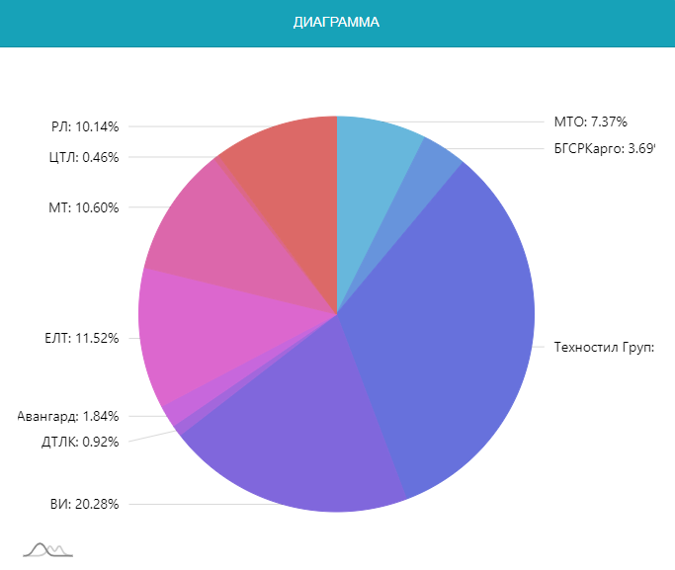

Груз ПРИБ | Кол-во вагонов | Общий простой, час | На 1 вагон, час. | Плата, грн | На 1 ваг.,грн | % от общей платы
Топливо | 20 | 100 | 2 | 3000 | 150 | 37.5
Шлак | 10 | 200 | 20 | 5000 | 500 | 62.5
ИТОГО | 30 | 300 | 10 | 8000 | 266.67 | 100

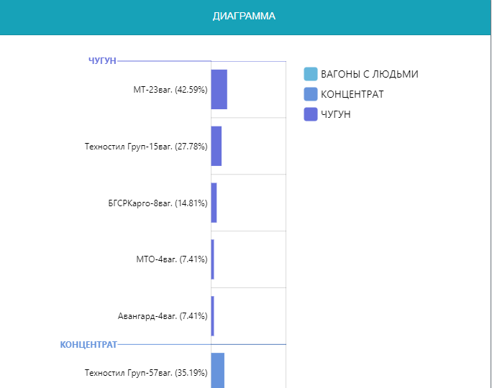
Оператор | Кол-во вагонов | Общий простой, час | На 1 вагон, час. | Плата, грн | На 1 ваг.,грн | % от общей платы
Топливо
ЦТЛ | 5 | 40 | 8 | 1000 | 200 | 12.5
ЦТЛ-СНГ | 15 | 60 | 4 | 2000 | 133.3 | 25
Топливо | 20 | 100 | 5 | 3000 | 150 | 37.5
Шлак
ЦТЛ | 10 | 200 | 20 | 5000 | 500 | 62.5
Шлак | 10 | 200 | 20 | 5000 | 500 | 62.5
ВСЕГО | 30 | 300 | 10 | 8000 | 266.67 | 100

Фильтры : Груз ПРИБ, Оператор АМКР

ЦТЛ
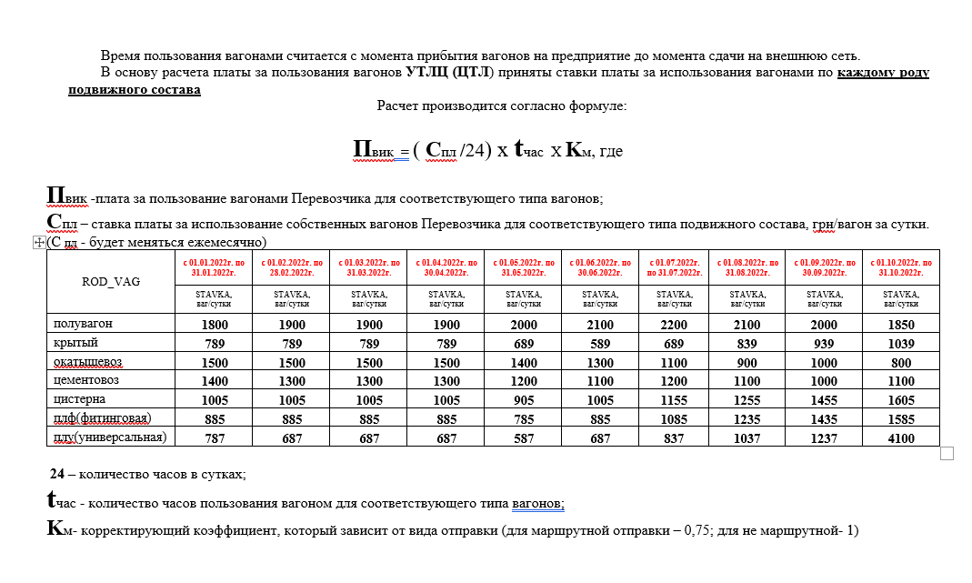

НОМЕР_ВАГОНА | ПРИБЫТИЕ_РОД_ГРУЗА | РОД ПС | Ставка с 01.11.2022 по 30.11.2022 | Операция | Дата приема | Дата сдачи | Общее время,час | ОБЩАЯ ПЛАТА | СОБСТВЕННИК | ФОРМАЛА
61849154 | Шлак металлург | ПВ | 1700 | не маршрутная отправка -1 | 11/5/22 | 11/9/22 | 83 | 5,879.20 | ф-л Приднепровская ж.д. | 1700/24*83*1 | округление копеек до десятых.
75079822 | Топливо дизельное | ЦС | 1705 | не маршрутная отправка -1 | 11/3/22 | 11/9/22 | 145 | 10,301.00 | ф-л Одесская ж.д. | 1705/24*145*1
29148814 | Кирпич огнеупорный | КР | 1189 | не маршрутная отправка -1 | 11/5/22 | 11/8/22 | 63 | 3,121.10 | ЦТЛ-СНГ | 1189/24*63*1

61849154 | Шлак металлург | ПВ | 1700 | маршрутная отправка -0,75 | 11/5/22 | 11/9/22 | 83 | 4,409.40 | ф-л Приднепровская ж.д. | 1700/24*83*0,75

СОБСТВЕННИКИ
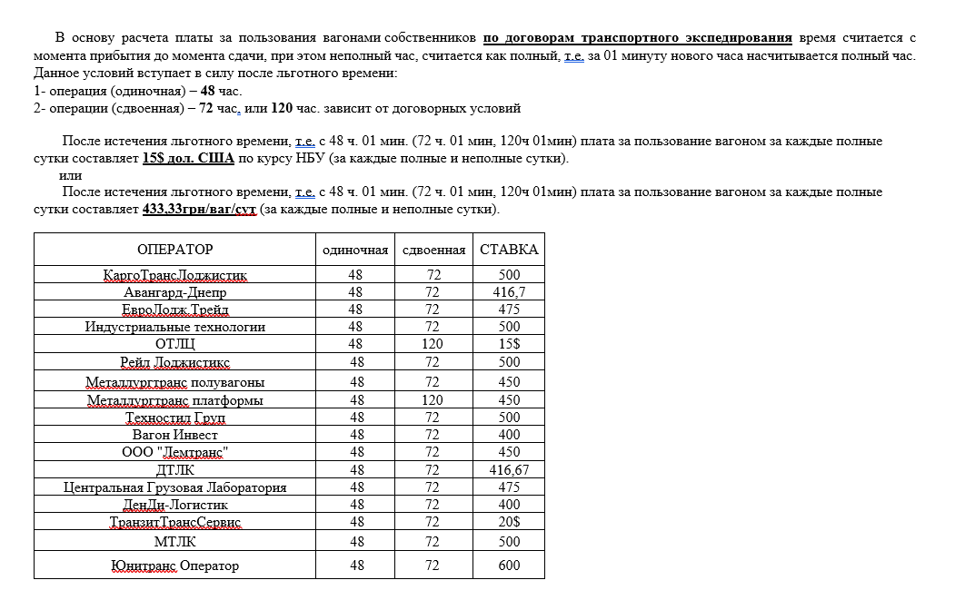

№ п/п | Номер вагону | Тип вагону | Подача | Прибирання | Вид операції | Час користування вагоном, год. | Пільговий час по Договору, год. | Розрахун-ковий час, діб | Плата за вагоно-добу без ПДВ, грн | Сума плати без ПДВ, грн
1 | 56727951 | ПВ | 6/26/22 | 7/13/22 | рем | 421:30:00 | 2 | 18 | 475.00 | 7600.00 | ТОВ «ЄВРО ЛОДЖІСТИК ТРЕЙД»
1 | 56727951 | ПВ | 6/26/22 | 7/13/22 | рем | 421:30:00 | 3 | 18 | 475.00 | 7125.00 | ТОВ «ЄВРО ЛОДЖІСТИК ТРЕЙД»

